マネーフロー
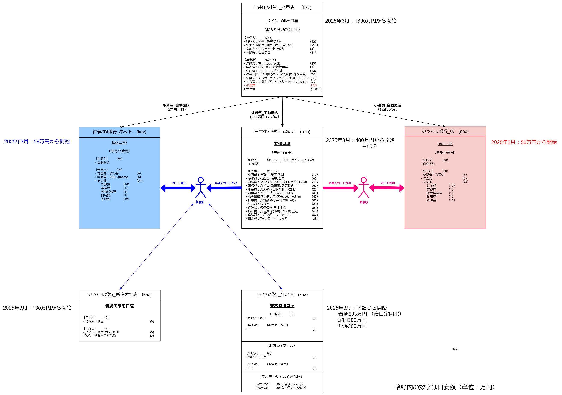

ライフプラン
...
 | イベント支出小計 | 各年毎の大型支出（α） | 0 | 100 | 150 | 200 | 120 | 100
 | 支出小計 |  | 0 | 447 | 437 | 487 | 407 | 387
 | 収支小計 |  | 0 | -47 | 13 | 13 | 13 | 13
 | 累計 |  | 400 | 353 | 366 | 379 | 392 | 405
総合 | 総収支 |  | 0 | -570 | 63 | -179 | -99 | 13
 | 総累計 |  | 2000 | 1430 | 1493 | 1314 | 1215 | 1228

総合
 | 総合_計画" | 総合＿1月実績 | 総合＿2月実績 | 総合＿3月実績 | 総合＿4月実績 | 総合＿5月実績 | 総合＿6月実績 | 総合＿7月実績 | 総合＿8月実績 | 総合＿9月実績 | 総合＿10月実績 | 総合＿11月実績
2025 | 1430 | #N/A | #N/A | 2008 | #N/A | #N/A | #N/A | #N/A | #N/A | #N/A | #N/A | #N/A
2026 | 1493 | #N/A | #N/A | #N/A | #N/A | #N/A | #N/A | #N/A | #N/A | #N/A | #N/A | #N/A
2027 | 1314 | #N/A | #N/A | #N/A | #N/A | #N/A | #N/A | #N/A | #N/A | #N/A | #N/A | #N/A
2028 | 1215 | #N/A | #N/A | #N/A | #N/A | #N/A | #N/A | #N/A | #N/A | #N/A | #N/A | #N/A
2029 | 1228 | #N/A | #N/A | #N/A | #N/A | #N/A | #N/A | #N/A | #N/A | #N/A | #N/A | #N/A
2030 | 1139 | #N/A | #N/A | #N/A | #N/A | #N/A | #N/A | #N/A | #N/A | #N/A | #N/A | #N/A
2031 | 1150 | #N/A | #N/A | #N/A | #N/A | #N/A | #N/A | #N/A | #N/A | #N/A | #N/A | #N/A
2032 | 1161 | #N/A | #N/A | #N/A | #N/A | #N/A | #N/A | #N/A | #N/A | #N/A | #N/A | #N/A
2033 | 1172 | #N/A | #N/A | #N/A | #N/A | #N/A | #N/A | #N/A | #N/A | #N/A | #N/A | #N/A
2034 | 1433 | #N/A | #N/A | #N/A | #N/A | #N/A | #N/A | #N/A | #N/A | #N/A | #N/A | #N/A
2035 | 1244 | #N/A | #N/A | #N/A | #N/A | #N/A | #N/A | #N/A | #N/A | #N/A | #N/A | #N/A
2036 | 1255 | #N/A | #N/A | #N/A | #N/A | #N/A | #N/A | #N/A | #N/A | #N/A | #N/A | #N/A
2037 | 1206 | #N/A | #N/A | #N/A | #N/A | #N/A | #N/A | #N/A | #N/A | #N/A | #N/A | #N/A
2038 | 1157 | #N/A | #N/A | #N/A | #N/A | #N/A | #N/A | #N/A | #N/A | #N/A | #N/A | #N/A
2039 | 1039 | #N/A | #N/A | #N/A | #N/A | #N/A | #N/A | #N/A | #N/A | #N/A | #N/A | #N/A
2040 | 921 | #N/A | #N/A | #N/A | #N/A | #N/A | #N/A | #N/A | #N/A | #N/A | #N/A | #N/A
2041 | 905 | #N/A | #N/A | #N/A | #N/A | #N/A | #N/A | #N/A | #N/A | #N/A | #N/A | #N/A
2042 | 889 | #N/A | #N/A | #N/A | #N/A | #N/A | #N/A | #N/A | #N/A | #N/A | #N/A | #N/A
2043 | 873 | #N/A | #N/A | #N/A | #N/A | #N/A | #N/A | #N/A | #N/A | #N/A | #N/A | #N/A
2044 | 3157 | #N/A | #N/A | #N/A | #N/A | #N/A | #N/A | #N/A | #N/A | #N/A | #N/A | #N/A
2045 | 2994 | #N/A | #N/A | #N/A | #N/A | #N/A | #N/A | #N/A | #N/A | #N/A | #N/A | #N/A
2046 | 2831 | #N/A | #N/A | #N/A | #N/A | #N/A | #N/A | #N/A | #N/A | #N/A | #N/A | #N/A
2047 | 2668 | #N/A | #N/A | #N/A | #N/A | #N/A | #N/A | #N/A | #N/A | #N/A | #N/A | #N/A
2048 | 2505 | #N/A | #N/A | #N/A | #N/A | #N/A | #N/A | #N/A | #N/A | #N/A | #N/A | #N/A
2049 | 2342 | #N/A | #N/A | #N/A | #N/A | #N/A | #N/A | #N/A | #N/A | #N/A | #N/A | #N/A
2050 | 2184 | #N/A | #N/A | #N/A | #N/A | #N/A | #N/A | #N/A | #N/A | #N/A | #N/A | #N/A
2051 | 2026 | #N/A | #N/A | #N/A | #N/A | #N/A | #N/A | #N/A | #N/A | #N/A | #N/A | #N/A
2052 | 1668 | #N/A | #N/A | #N/A | #N/A | #N/A | #N/A | #N/A | #N/A | #N/A | #N/A | #N/A
2053 | 0 | #N/A | #N/A | #N/A | #N/A | #N/A | #N/A | #N/A | #N/A | #N/A | #N/A | #N/A
2054 | 0 | #N/A | #N/A | #N/A | #N/A | #N/A | #N/A | #N/A | #N/A | #N/A | #N/A | #N/A
2055 | 0 | #N/A | #N/A | #N/A | #N/A | #N/A | #N/A | #N/A | #N/A | #N/A | #N/A | #N/A
 |  |  | 総合の実績経過

 |  |  | 実績経過 | 2025 | 2026 | 2027 | 2028 | 2029
 |  |  | １月 | #N/A | #N/A | #N/A | #N/A | #N/A
 |  |  | ２月 | #N/A | #N/A | #N/A | #N/A | #N/A
 |  |  | ３月 | 2008 | #N/A | #N/A | #N/A | #N/A
 |  |  | ４月 | #N/A | #N/A | #N/A | #N/A | #N/A
 |  |  | ５月 | #N/A | #N/A | #N/A | #N/A | #N/A
 |  |  | ６月 | #N/A | #N/A | #N/A | #N/A | #N/A
 |  |  | ７月 | #N/A | #N/A | #N/A | #N/A | #N/A
 |  |  | ８月 | #N/A | #N/A | #N/A | #N/A | #N/A
 |  |  | ９月 | #N/A | #N/A | #N/A | #N/A | #N/A
 |  |  | １０月 | #N/A | #N/A | #N/A | #N/A | #N/A
 |  |  | １１月 | #N/A | #N/A | #N/A | #N/A | #N/A
 |  |  | １２月 | #N/A | #N/A | #N/A | #N/A | #N/A
 |  |  | 年間計画 | 1430 | 1493 | 1314 | 1215 | 1228
 |  |  | 年間差異

メイン口座
 | メイン口座_計画 | メイン口座＿1月実績 | メイン口座＿2月実績 | メイン口座＿3月実績 | メイン口座＿4月実績 | メイン口座＿5月実績 | メイン口座＿6月実績 | メイン口座＿7月実績 | メイン口座＿8月実績 | メイン口座＿9月実績 | メイン口座＿10月実績 | メイン口座＿11月実績
2025 | 1077 | 2081 | 2071 | 1608 | #N/A | #N/A | #N/A | #N/A | #N/A | #N/A | #N/A | #N/A
2026 | 1127 | #N/A | #N/A | #N/A | #N/A | #N/A | #N/A | #N/A | #N/A | #N/A | #N/A | #N/A
2027 | 935 | #N/A | #N/A | #N/A | #N/A | #N/A | #N/A | #N/A | #N/A | #N/A | #N/A | #N/A
2028 | 823 | #N/A | #N/A | #N/A | #N/A | #N/A | #N/A | #N/A | #N/A | #N/A | #N/A | #N/A
2029 | 823 | #N/A | #N/A | #N/A | #N/A | #N/A | #N/A | #N/A | #N/A | #N/A | #N/A | #N/A
2030 | 721 | #N/A | #N/A | #N/A | #N/A | #N/A | #N/A | #N/A | #N/A | #N/A | #N/A | #N/A
2031 | 719 | #N/A | #N/A | #N/A | #N/A | #N/A | #N/A | #N/A | #N/A | #N/A | #N/A | #N/A
2032 | 717 | #N/A | #N/A | #N/A | #N/A | #N/A | #N/A | #N/A | #N/A | #N/A | #N/A | #N/A
2033 | 715 | #N/A | #N/A | #N/A | #N/A | #N/A | #N/A | #N/A | #N/A | #N/A | #N/A | #N/A
2034 | 963 | #N/A | #N/A | #N/A | #N/A | #N/A | #N/A | #N/A | #N/A | #N/A | #N/A | #N/A
2035 | 761 | #N/A | #N/A | #N/A | #N/A | #N/A | #N/A | #N/A | #N/A | #N/A | #N/A | #N/A
2036 | 759 | #N/A | #N/A | #N/A | #N/A | #N/A | #N/A | #N/A | #N/A | #N/A | #N/A | #N/A
2037 | 697 | #N/A | #N/A | #N/A | #N/A | #N/A | #N/A | #N/A | #N/A | #N/A | #N/A | #N/A
2038 | 635 | #N/A | #N/A | #N/A | #N/A | #N/A | #N/A | #N/A | #N/A | #N/A | #N/A | #N/A
2039 | 504 | #N/A | #N/A | #N/A | #N/A | #N/A | #N/A | #N/A | #N/A | #N/A | #N/A | #N/A
2040 | 373 | #N/A | #N/A | #N/A | #N/A | #N/A | #N/A | #N/A | #N/A | #N/A | #N/A | #N/A
2041 | 356 | #N/A | #N/A | #N/A | #N/A | #N/A | #N/A | #N/A | #N/A | #N/A | #N/A | #N/A
2042 | 339 | #N/A | #N/A | #N/A | #N/A | #N/A | #N/A | #N/A | #N/A | #N/A | #N/A | #N/A
2043 | 322 | #N/A | #N/A | #N/A | #N/A | #N/A | #N/A | #N/A | #N/A | #N/A | #N/A | #N/A
2044 | 2605 | #N/A | #N/A | #N/A | #N/A | #N/A | #N/A | #N/A | #N/A | #N/A | #N/A | #N/A
2045 | 2441 | #N/A | #N/A | #N/A | #N/A | #N/A | #N/A | #N/A | #N/A | #N/A | #N/A | #N/A
2046 | 2277 | #N/A | #N/A | #N/A | #N/A | #N/A | #N/A | #N/A | #N/A | #N/A | #N/A | #N/A
2047 | 2113 | #N/A | #N/A | #N/A | #N/A | #N/A | #N/A | #N/A | #N/A | #N/A | #N/A | #N/A
2048 | 1949 | #N/A | #N/A | #N/A | #N/A | #N/A | #N/A | #N/A | #N/A | #N/A | #N/A | #N/A
2049 | 1785 | #N/A | #N/A | #N/A | #N/A | #N/A | #N/A | #N/A | #N/A | #N/A | #N/A | #N/A
2050 | 1626 | #N/A | #N/A | #N/A | #N/A | #N/A | #N/A | #N/A | #N/A | #N/A | #N/A | #N/A
2051 | 1467 | #N/A | #N/A | #N/A | #N/A | #N/A | #N/A | #N/A | #N/A | #N/A | #N/A | #N/A
2052 | 1108 | #N/A | #N/A | #N/A | #N/A | #N/A | #N/A | #N/A | #N/A | #N/A | #N/A | #N/A
2053 | 0 | #N/A | #N/A | #N/A | #N/A | #N/A | #N/A | #N/A | #N/A | #N/A | #N/A | #N/A
2054 | 0 | #N/A | #N/A | #N/A | #N/A | #N/A | #N/A | #N/A | #N/A | #N/A | #N/A | #N/A
2055 | 0 | #N/A | #N/A | #N/A | #N/A | #N/A | #N/A | #N/A | #N/A | #N/A | #N/A | #N/A
 |  |  | メイン口座の実績経過

 |  |  | 実績経過 | 2025 | 2026 | 2027 | 2028 | 2029
 |  |  | １月 | 2081 | #N/A | #N/A | #N/A | #N/A
 |  |  | ２月 | 2071 | #N/A | #N/A | #N/A | #N/A
 |  |  | ３月 | 1608 | #N/A | #N/A | #N/A | #N/A
 |  |  | ４月 | #N/A | #N/A | #N/A | #N/A | #N/A
 |  |  | ５月 | #N/A | #N/A | #N/A | #N/A | #N/A
 |  |  | ６月 | #N/A | #N/A | #N/A | #N/A | #N/A
 |  |  | ７月 | #N/A | #N/A | #N/A | #N/A | #N/A
 |  |  | ８月 | #N/A | #N/A | #N/A | #N/A | #N/A
 |  |  | ９月 | #N/A | #N/A | #N/A | #N/A | #N/A
 |  |  | １０月 | #N/A | #N/A | #N/A | #N/A | #N/A
 |  |  | １１月 | #N/A | #N/A | #N/A | #N/A | #N/A
 |  |  | １２月 | #N/A | #N/A | #N/A | #N/A | #N/A
 |  |  | 年間計画 | 1077 | 1127 | 935 | 823 | 823
 |  |  | 年間差異 | #N/A | #N/A | #N/A | #N/A | #N/A

 |  |  | 共通口座の実績経過
共通口座
 | 共通口座_計画 | 共通口座＿1月実績 | 共通口座＿2月実績 | 共通口座＿3月実績 | 共通口座＿4月実績 | 共通口座＿5月実績 | 共通口座＿6月実績 | 共通口座＿7月実績 | 共通口座＿8月実績 | 共通口座＿9月実績 | 共通口座＿10月実績 | 共通口座＿11月実績
2025 | 353 | #N/A | #N/A | 400 | #N/A | #N/A | #N/A | #N/A | #N/A | #N/A | #N/A | #N/A
2026 | 366 | #N/A | #N/A | #N/A | #N/A | #N/A | #N/A | #N/A | #N/A | #N/A | #N/A | #N/A
2027 | 379 | #N/A | #N/A | #N/A | #N/A | #N/A | #N/A | #N/A | #N/A | #N/A | #N/A | #N/A
2028 | 392 | #N/A | #N/A | #N/A | #N/A | #N/A | #N/A | #N/A | #N/A | #N/A | #N/A | #N/A
2029 | 405 | #N/A | #N/A | #N/A | #N/A | #N/A | #N/A | #N/A | #N/A | #N/A | #N/A | #N/A
2030 | 418 | #N/A | #N/A | #N/A | #N/A | #N/A | #N/A | #N/A | #N/A | #N/A | #N/A | #N/A
2031 | 431 | #N/A | #N/A | #N/A | #N/A | #N/A | #N/A | #N/A | #N/A | #N/A | #N/A | #N/A
2032 | 444 | #N/A | #N/A | #N/A | #N/A | #N/A | #N/A | #N/A | #N/A | #N/A | #N/A | #N/A
2033 | 457 | #N/A | #N/A | #N/A | #N/A | #N/A | #N/A | #N/A | #N/A | #N/A | #N/A | #N/A
2034 | 470 | #N/A | #N/A | #N/A | #N/A | #N/A | #N/A | #N/A | #N/A | #N/A | #N/A | #N/A
2035 | 483 | #N/A | #N/A | #N/A | #N/A | #N/A | #N/A | #N/A | #N/A | #N/A | #N/A | #N/A
2036 | 496 | #N/A | #N/A | #N/A | #N/A | #N/A | #N/A | #N/A | #N/A | #N/A | #N/A | #N/A
2037 | 509 | #N/A | #N/A | #N/A | #N/A | #N/A | #N/A | #N/A | #N/A | #N/A | #N/A | #N/A
2038 | 522 | #N/A | #N/A | #N/A | #N/A | #N/A | #N/A | #N/A | #N/A | #N/A | #N/A | #N/A
2039 | 535 | #N/A | #N/A | #N/A | #N/A | #N/A | #N/A | #N/A | #N/A | #N/A | #N/A | #N/A
2040 | 548 | #N/A | #N/A | #N/A | #N/A | #N/A | #N/A | #N/A | #N/A | #N/A | #N/A | #N/A
2041 | 549 | #N/A | #N/A | #N/A | #N/A | #N/A | #N/A | #N/A | #N/A | #N/A | #N/A | #N/A
2042 | 550 | #N/A | #N/A | #N/A | #N/A | #N/A | #N/A | #N/A | #N/A | #N/A | #N/A | #N/A
2043 | 551 | #N/A | #N/A | #N/A | #N/A | #N/A | #N/A | #N/A | #N/A | #N/A | #N/A | #N/A
2044 | 552 | #N/A | #N/A | #N/A | #N/A | #N/A | #N/A | #N/A | #N/A | #N/A | #N/A | #N/A
2045 | 553 | #N/A | #N/A | #N/A | #N/A | #N/A | #N/A | #N/A | #N/A | #N/A | #N/A | #N/A
2046 | 554 | #N/A | #N/A | #N/A | #N/A | #N/A | #N/A | #N/A | #N/A | #N/A | #N/A | #N/A
2047 | 555 | #N/A | #N/A | #N/A | #N/A | #N/A | #N/A | #N/A | #N/A | #N/A | #N/A | #N/A
2048 | 556 | #N/A | #N/A | #N/A | #N/A | #N/A | #N/A | #N/A | #N/A | #N/A | #N/A | #N/A
2049 | 557 | #N/A | #N/A | #N/A | #N/A | #N/A | #N/A | #N/A | #N/A | #N/A | #N/A | #N/A
2050 | 558 | #N/A | #N/A | #N/A | #N/A | #N/A | #N/A | #N/A | #N/A | #N/A | #N/A | #N/A
2051 | 559 | #N/A | #N/A | #N/A | #N/A | #N/A | #N/A | #N/A | #N/A | #N/A | #N/A | #N/A
2052 | 560 | #N/A | #N/A | #N/A | #N/A | #N/A | #N/A | #N/A | #N/A | #N/A | #N/A | #N/A
2053 | 0 | #N/A | #N/A | #N/A | #N/A | #N/A | #N/A | #N/A | #N/A | #N/A | #N/A | #N/A
2054 | 0 | #N/A | #N/A | #N/A | #N/A | #N/A | #N/A | #N/A | #N/A | #N/A | #N/A | #N/A
2055 | 0 | #N/A | #N/A | #N/A | #N/A | #N/A | #N/A | #N/A | #N/A | #N/A | #N/A | #N/A
 |  |  | 実績経過 | 2025 | 2026 | 2027 | 2028 | 2029
 |  |  | １月 | #N/A | #N/A | #N/A | #N/A | #N/A
 |  |  | ２月 | #N/A | #N/A | #N/A | #N/A | #N/A
 |  |  | ３月 | 400 | #N/A | #N/A | #N/A | #N/A
 |  |  | ４月 | #N/A | #N/A | #N/A | #N/A | #N/A
 |  |  | ５月 | #N/A | #N/A | #N/A | #N/A | #N/A
 |  |  | ６月 | #N/A | #N/A | #N/A | #N/A | #N/A
 |  |  | ７月 | #N/A | #N/A | #N/A | #N/A | #N/A
 |  |  | ８月 | #N/A | #N/A | #N/A | #N/A | #N/A
 |  |  | ９月 | #N/A | #N/A | #N/A | #N/A | #N/A
 |  |  | １０月 | #N/A | #N/A | #N/A | #N/A | #N/A
 |  |  | １１月 | #N/A | #N/A | #N/A | #N/A | #N/A
 |  |  | １２月 | #N/A | #N/A | #N/A | #N/A | #N/A
 |  |  | 年間計画 | 353 | 366 | 379 | 392 | 405
 |  |  | 年間差異 | #N/A | #N/A | #N/A | #N/A | #N/A

